Sheet1
AS HALS TRADING |  | AS HALS TRADING-T | PÕHIHINNAD alates 01.01.2017
Kadaka tee 42 H |  | Tähe 129 | ilma käibemaksuta
12915 TALLINN |  | 50113 TARTU
Tel. 71 51 400 |  | Tel. 7 301 630
Fax 71 51 401 |  | Fax 7 367 470
e-mail: hals@hals.ee |  | e-mail: halstartu@hals.ee
www.hals.ee

PENOSIL VAHUD JA ABIVAHENDID |  |  |  |  |  | Allahindlus
 | Kood | Toode |  | Hind 0% | Netohind | 0%
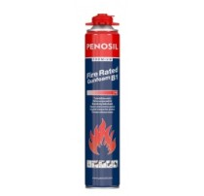
 | S8338386 | PENOSIL BI tulekindel polüuretaanvaht |  | 13.00 | 13.00
 |  | 750 ml / püstolile
 |  | PENOSIL Premium FireRated Gunfoam B1

 | S8338384 | PENOSIL BI tulekindel polüuretaanvaht |  | 12.50 | 12.50
 |  | 750 ml / kõrrega
 |  | PENOSIL Premium FireRated Foam B1

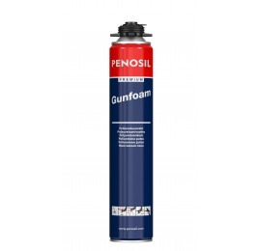
 | S8338381 | PENOSIL polüuretaanvaht suvine |  | 6.85 | 6.85
 |  | 750 ml / püstolile
 |  | PENOSIL Premium Gunfoam

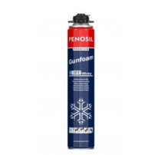
 | S8338389 | PENOSIL polüuretaanvaht talvine -10`C |  | 7.30 | 7.30
 |  | 750 ml / püstolile
 |  | PENOSIL Premium Gunfoam Winter

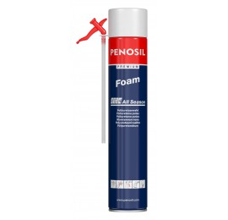
 | S8338388 | PENOSIL polüuretaanvaht ALL SEASON |  | 6.35 | 6.35
 |  | 750 ml / kõrrega
 |  | PENOSIL Premium Foam All Season

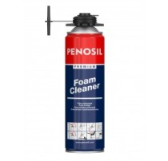
 | S8280101 | PENOSIL puhastusatsetoon |  | 5.80 | 5.80
 |  | 500 ml / püstolile
 |  | PENOSIL Premium Foam Cleaner

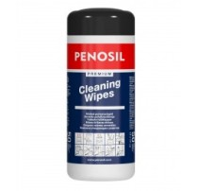
 | S8280111 | PENOSIL niisked puhastuslapid |  | 5.80 | 5.80
 |  | 50 tk pakendis
 |  | PENOSIL Premium Cleaning Wipes

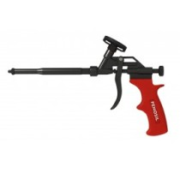
 | TR32/10008 | PENOSIL vahupüstol Standard S1 |  | 13.74
 |  | PENOSIL Foam Gun S1

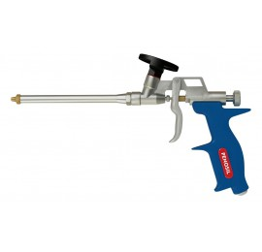
 | TR32/10006 | PENOSIL vahupüstol Premium P1 |  | 19.21
 |  | PENOSIL Premium Foam Gun P1

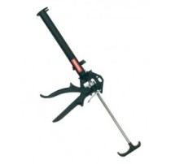
 | TR32/01007 | PENOSIL silikoonipüstol |  | 9.34
 |  | tugevdatud
 |  | PENOSIL Sealant Manual Gun 310 ml

